Hoja1
 |  |  |  |  |  |  |  | Calculo de intervalos
21.3 | 21.9 | 20.5 | 15.8 | 12.2 | 20.5 | 19.7 |  | Numero de datos | 32
26.8 | 18.4 | 22.3 | 18.5 | 17.3 | 15.1 | 22.8 |  | Valor maximo | 26.8
8.3 | 18 | 19.6 | 17.9 | 24.6 | 23.9 |  |  | Valor minimo | 8.3
15.8 | 12.3 | 11 | 26.4 | 13.4 | 16.2 |  |  | Rango | 18.5
22.7 | 22.7 | 13.14 | 23 | 11.2 | 19.1 |  |  | Numero de intervalos | 6 | 6.000108228
 |  |  |  |  |  |  |  | Amplitud | 3 | 3.0833333333

Limite Inferior | Limite Superior | Frecuencia Absoluta(f) | Frecuencia Absoluta acumulada(F) | Frecuencia relativa(h) | Frecuencia relativa acumulada(H) | % | Marca de clase(x) | Media(x*f) | (x-X)^2 | (x-X)^2*f
8.3 | 11.3 | 3 | 3 | 0.09375 | 0.09375 | 9.375 | 9.8 | 29.4 | 15910.382323 | 47731.146969
12.3 | 15.3 | 5 | 8 | 0.25 | 0.34375 | 15.625 | 13.8 | 69 | 14917.291411 | 74586.457056
16.3 | 19.3 | 9 | 17 | 0.53125 | 0.875 | 28.125 | 17.8 | 160.2 | 13956.200499 | 125605.80449
20.3 | 23.3 | 11 | 28 | 0.875 | 1.75 | 34.375 | 21.8 | 239.8 | 13027.109587 | 143298.20546
24.3 | 27.3 | 4 | 32 | 1 | 2.75 | 12.5 | 25.8 | 103.2 | 12130.018675 | 48520.074701
28.3 | 31.3 | 0 | 32 | 1 | 3.75 | 0 | 29.8 | 0 | 11264.927763 | 0
Total |  | 32 |  |  |  | 100 |  | 601.6 | 18478.695058 | 591318.24184
 |  |  |  |  |  |  |  | Media(promedio) |  | 1031059.9305

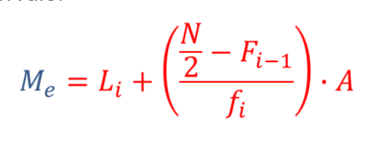
Media(promedia) | 18.8
Mediana | 135.936364
Moda(Mo) | 60.8
Varianza | 32220.622829
desviación estándar | 179.50103852
coeficiente de variación | 954.79275807

¿Qué porcentaje de alumnos utilizaron entre 16 y 23 minutos en realizar la tarea?
34.38%

